KUND SR
 |  |  |  |  |  | Senast uppdaterad: |  |  | 2025-11-21 |  | / | ELS
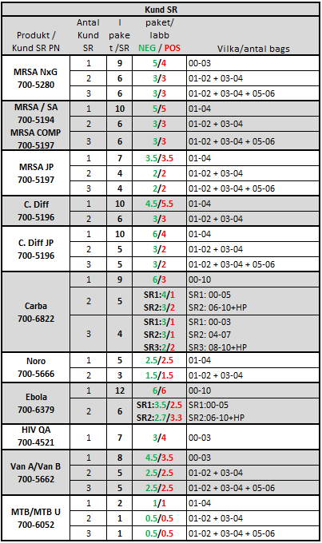
MTB SR 700-6052 |  | CARBA 700-6822 |  | MRSA NxG 700-5280 |  |  | MRSA SA COMP 700-5197 |  | MRSA SA 700-5194 |  |  | NORO 700-5666 |  | VAN A/B 700-5662
Lot # | EA | Lot # | EA | Lot # | EA |  | Lot # | EA | Lot # | EA |  | Lot # | EA | Lot # | EA
1001507955 / C254200063 | 2 | 1001494520 | 40 | 1001505178 | 20 |  | 1001506424 | 20 | 1001496389 | 20 |  | 1001491397 | 20 | 1001499077 | 20
 |  | 1001497130 | 40 | 1001507381 | 20 |  | 1001507431 | 20 |  |  |  | 1001496921 | 20
 |  | 1001501583 | 20 | 1001507553 | 20 |  | 1001507435 | 20
 |  | 1001503467 | 20 |  |  |  | 1001508831 | 20
 |  | 1001505756 | 40
 |  | 1001507945 | 40
 |  | 1001507946 | 40
 |  | 1001509162 | 40
 |  | 1001509404 | 40
 |  | 1001509163 | 40
 |  |  |  |  |  |  |  |  | MRSA SA 700-5375 |  |  |  |  | EBOLA 700-6379
 |  |  |  |  |  |  | MRSA SA COMP 700-6787 |  | Lot # | EA |  |  |  | Lot # | EA
 |  |  |  |  |  |  | Lot # | EA |  |  |  |  |  | 1001502221 | 20
 |  |  |  |  |  |  |  |  |  |  |  |  |  | 1001506968 | 20
MTB XDR SR 700-6609 |  | MTB SR 700-8870
Lot # | EA | Lot # | EA
1001500046 | 3 | 1001502671 | 1.5
 |  | 1001504264 | 2
 |  | 1001504574 | 6
 |  | 1001505779 | 4 |  |  |  | HIV QA 700-4521 |  | HIV QA 700-4383 |  |  | C.diff 700-5667 |  | C.diff 700-5196
 |  | 1001506388 | 2 |  |  |  | Lot # | EA | Lot # | EA |  | Lot # | EA | Lot # | EA
 |  | 1001504571 | 2 |  |  |  |  |  |  |  |  |  |  | 1001505552 | 4
 |  | 1001505376 | 6 |  |  |  |  |  |  |  |  |  |  | 1001510398 | 20
 |  | 1001505373 | 4

